周期2
月份 | 羽绒服 |  |  |  | 牛仔库 |  |  |  | T恤 |  |  |  | 卫衣 |  |  |  | 夹克 |  |  |  |  | 休闲裤 |  |  | 风衣 |  |  |  | 针织衫/毛衣 |  |  |  | 衬衫 |  |  |  | polo衫 |  |  |  | 西服 |  |  |  | 西裤 |  |  |  | 呢大衣 |  |  |  | 西服套装 |  |  |  | 棉衣
 | 趋势 | 数量 | 单价 | 成本 | 趋势 | 数量 | 单价 | 成本 | 趋势 | 数量 | 单价 | 成本 | 趋势 | 数量 | 单价 | 成本 | 趋势 | 数量 | 单价 | 成本 | 趋势 | 数量 | 单价 | 成本 | 趋势 | 数量 | 单价 | 成本 | 趋势 | 数量 | 单价 | 成本 | 趋势 | 数量 | 单价 | 成本 | 趋势 | 数量 | 单价 | 成本 | 趋势 | 数量 | 单价 | 成本 | 趋势 | 数量 | 单价 | 成本 | 趋势 | 数量 | 单价 | 成本 | 趋势 | 数量 | 单价 | 成本 | 趋势 | 数量 | 单价 | 成本
4月
5月
6月
7月
8月上
9月上
10月
11月上
11月下
12月
1月
2月
3月
4月
5月
6月
7月
8月
9月
10月
11月
12月

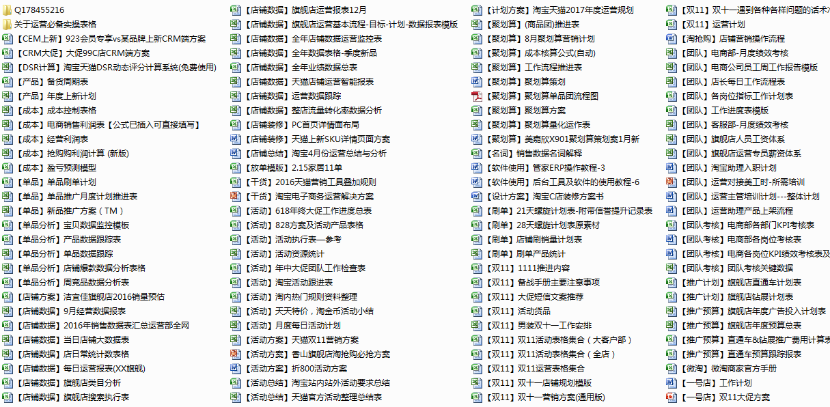

 |  |  |  |  | 获取更多干货表格联系Q178455216

